2.初期サーバー構成
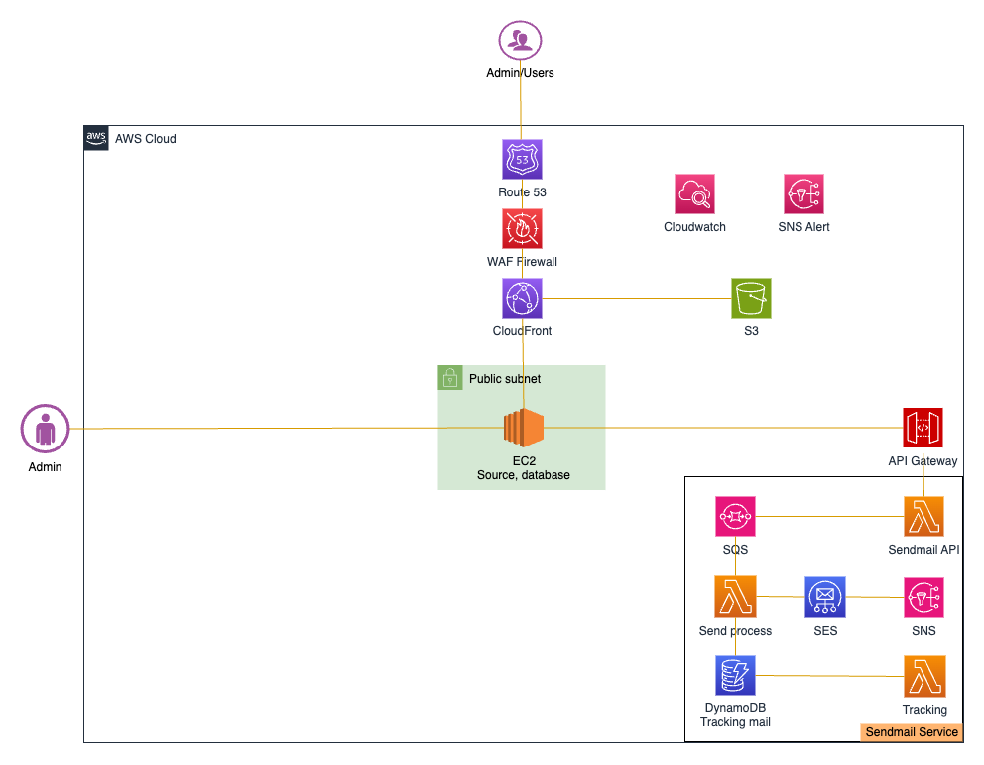
システム概要(System overview)
本番環境

 | 本番の金額のお見積り
 | No | 説明 | サービス | Type | 数量 | 月間費用 | 説明 | 固定費・変動費
 | 1 | Server(All in one) | EC2(2vCPU, 8GB Ram) | m5a.large | 1 | $92.26 | $0.124/hour, 24 hour/day, 31 day/month | 変動費
 |  |  |  | EBS SSD (gp3) | 50GB | $4.80 | $0.096/GB-month
 | 2 | Domain DNS | Route 53 | Hosted Zones | 1 | $0.50 | 1 domain, $0.50 per hosted zone / month | 固定費
 | 3 | Network | VPC | Bastion (t2.micro) | 0 | $0.00 | $0.0152/hour, 24 hour/day, 31 day/month | 固定費
 |  |  |  | Elastic IP | 1 | $3.72 | $0.005 per additional IP address / hour
 | 4 | Web static, file | Cloudfront | Request | 10000 | $0.01 | $1.2/ milion request | 変動費
 | 5 | File storage | S3 | Storage | 30GB | $0.75 | $0.025/GB | 変動費
 | 6 | Data Transfer |  |  | 1000GB | $11.40 | $0.114/GB
 | 7 | Mail service | Simple mail service | SES | 1000 mails | $0.10 | $0.10 / 1000 emails send | 変動費
 |  |  | Simple queue service | SQS | 1000 | $0.00 | $0.50 / 1 milion
 |  |  | Simple notification service | SNS | 1000 | $0.00 | $0.50 / 1 milion
 | 8 | Monitoring | CloudWatch | Log | 1GB | $0.76 | $0.76/GB | 変動費
 |  |  |  | Alarms | 1 | $0.10 | Standard Resolution (60 sec), $0.10 per alarm metric
 | 9 | Security | WAF | Request | 1,5 milion | $0.90 | $0.60 per 1 million requests | 変動費
 |  |  |  | Web ACL | 1 | $5.00 | $5.00 per month (prorated hourly)
 |  |  |  | Rule | 2 | $10.00
 | 10 | Backup | AWS Backup | S3 | 120GB | $7.20 | $0.06/GB | 変動費
 |  |  |  | EC2 | 100GB | $5.00 | $0.05/GB
 | 11 | TAX |  |  |  | $14.25
 | 12 | Total |  |  |  | $156.75 | (This cost is only for reference, does not include unexpected additional service or data transfer fees)

3. 障害時運用
 | 障害時運用 (Operation at the time of failure)

 | 障害レベル (Bug level)

 | 障害レベル(Bug level) | 内容(Content)
 | レベル１ LV1 | サービス停止を伴う障害 Hư tổn phát sinh khi stop dịch vụ
 | レベル２ LV2 | 単体ではサービス停止を伴わないが、多重に発生するとサービス停止につながる障害 Là hư tổn có liên kết đến việc một đơn vị bị stop quá nhiều lần dẫn đến phải stop dịch vụ.
 | レベル３ LV3 | これだけではサービス停止とならない障害 Là hư tổn mà cơ bản một mình nó sẽ không gây stop dịch vụ
 |  | ※対ユーザへの影響がない Không gây ảnh hưởng đến user
 |  | ※即時対応する必要がない Không cần phải đối ứng ngay lập tức
 | レベル４ LV4 | サービス停止を伴わない軽微な障害。念のための情報通知 Hư tổn nhẹ không gây stop dịch vụ. Nhưng vẫn phải gửi thông báo thông tin.

アラーム通知
Alarm notification
 | 障害レベル (Bug level)
 | 障害レベルによって、対応フローは変わる場合があります。レベル１の場合は復旧の優先で対応後に報告する流れの判断もあります。 Tùy theo bug lever mà workflow có thể sẽ khác nhau. Trong trường hợp bug level 1, cũng có phán đoán của flow báo cáo sau khi đã đối ứng nghiệp vụ restore.
 | Role | エンドユーザー・報告 | システムのアラーム(System alert) | プロセス監視(process monitoring)
障害発生
Bug occurred
 | 監視システム Monitoring system |  | ログ監視にてCPU、RAMのモニタリングを行う
問い合わせ(Contact)
 | エンドユーザー End user
確認(Checking)
調査結果確認 Confirmation of survey results
作業承認 Work approval
作業の許可(Permission to work)
最終確認
Final confirmation
確認
Checking
メール通知
E-mail notification
調査結果確認
Confirmation of survey results
作業承認 Work approval
作業の許可(Permission to work)
最終確認
Final confirmation
確認
Checking
サービス監視
monitoring
課題発生
調査結果確認 Confirmation of survey results
作業承認 Work approval
作業の許可(Permission to work)
最終確認
Final confirmation
確認
Checking
サーバー上で動作するプロセス（ログイン・決済エラーなど）の監視はクライアント様にて行う
 | クライアント Client
確認・サポート(Checking/Supporting)
確認・サポート(Checking/Supporting)
確認・サポート(Checking/Supporting)
確認・サポート(Checking/Supporting)
確認・サポート
Checking/supporting
確認・サポート
Checking/supporting
確認・サポート
Checking/supporting
確認・サポート
Checking/supporting
確認・サポート
Checking/supporting
調査結果(Survey results)
対策提案(Countermeasure proposal)
確認・サポート(Checking/Supporting)
確認・サポート(Checking/Supporting)
確認・サポート(Checking/Supporting)
障害の分析 (Bug analysis)
今後の対策(Future measures)
 | OTJ
報告書作成
Report writing
調査結果(Survey results)
対策提案(Countermeasure proposal)
対応の指示 Correspondence instructions
対応完了報告(Report after response completion)
確認 Checking
報告書更新
Report update
障害の分析 (Bug analysis)
今後の対策(Future measures)
対応の判断確認
Confirmation of correspondence
報告書作成
Report writing
調査結果(Survey results)
対策提案(Countermeasure proposal)
対応の指示
Correspondence instructions
対応完了報告(Report after response completion)
確認
Checking
報告書更新
Report update
報告書作成
Report writing
対応の指示 Correspondence instructions
対応完了報告(Report after response completion)
確認 Checking
報告書更新
Report update
 | OTA管理者 OTA Manager
再現・調査 Reenactment/investigation
対応
Correspondence
テスト結果(Test results)
対応完了報告(Report after response completion)
問題確認
Problem confirmation
対応が必要となった場合
If it need to take action
対応
Correspondence
テスト結果(Test results)
対応完了報告(Report after response completion)
問題確認
Problem confirmation
問題確認
Problem confirmation
対応
Correspondence
テスト結果(Test results)
対応完了報告(Report after response completion)
ｓ | OTA：運営者 OTA: Operator

 | 障害発生時の運用について
 | ユーザーに障害があった場合（レベル１，２，３）はOTJ,お客様にする報告を行います。
 | ・レベル１，２の場合はお客様の確認・承認が遅くなった場合、OTAの方で対応するかどうかを判断致します。
 | ・レベル３：お客様の承認後に対応致します。
 | ・レベル４：OTAで対応可能なら、報告しなくても良いです。必要に応じて報告致します
 | 障害対応体制
 | 「保守体制」のシートをご参考ください。 Please refer to the "保守体制" sheet.

4.保守レポートテンプレート
運用報告書 |  |  |  |  |  |  |  | サブシステム名 |  |  |  | ノベルティボックスシステム |  |  |  |  |  |  |  |  |  |  |  |  |  |  | 作成者 |  |  |  | Dinh |  |  | 作成日 | 2025-06-09
 |  |  |  |  |  |  |  | ｻｰﾋﾞｽｺﾝﾎﾟｰﾈﾝﾄ名 |  |  |  |  |  |  |  |  |  |  |  |  |  |  |  |  |  |  | 更新者 |  |  |  | Dinh |  |  | 更新日 | 2025-06-09
 |  |  |  |  |  |  |  | サービスアイテム名 |  |  |  |  |  |  |  |  |  |  |  |  |  |  |  |  |  |  | 承認者 |  |  |  | Thao |  |  | 承認日 | 2025-06-09

システム概要 |  |  |  |  |  |  |  |  |  |  |  |  |  |  |  |  |  |  |  |  |  |  |  |  |  | 概要
 |  |  |  |  |  |  |  |  |  |  |  |  |  |  |  |  |  |  |  |  |  |  |  |  |  | システム運用概要

 |  |  |  |  |  |  |  |  |  |  |  |  |  |  |  |  |  |  |  |  |  |  |  |  |  | 備考
 |  |  |  |  |  |  |  |  |  |  |  |  |  |  |  |  |  |  |  |  |  |  |  |  |  |  | ● |  | prod-onetech-novelty
 |  |  |  |  |  |  |  |  |  |  |  |  |  |  |  |  |  |  |  |  |  |  |  |  |  |  |  |  | Type: m5a.large
 |  |  |  |  |  |  |  |  |  |  |  |  |  |  |  |  |  |  |  |  |  |  |  |  |  |  |  |  | vCPUs: 4
 |  |  |  |  |  |  |  |  |  |  |  |  |  |  |  |  |  |  |  |  |  |  |  |  |  |  |  |  | Memory: 8G
 |  |  |  |  |  |  |  |  |  |  |  |  |  |  |  |  |  |  |  |  |  |  |  |  |  |  |  |  | Storage: 50GB
 |  |  |  |  |  |  |  |  |  |  | 保守システム概要

 |  |  |  |  |  |  |  |  |  |  |  |  |  |  |  |  |  |  |  |  |  |  |  |  |  | 関連資料一覧

 |  |  |  |  |  |  |  |  |  |  |  |  |  |  |  |  |  |  |  |  |  |  |  |  |  |  | サーバー管理アカウント
 |  |  |  |  |  |  |  |  |  |  |  |  |  |  |  |  |  |  |  |  |  |  |  |  |  |  | 証明書管理アカウント

 |  | 1. Summary
 |  |  |  | ＃ | Project |  |  |  | Type |  |  |  | Value |  | Data check |  |  |  | Comment
 |  |  |  | 1 | Novelty |  |  |  | Infra cost |  |  |  | $0.00 |  |  |  |  |  | No problem
 |  |  |  | 2 | Novelty |  |  |  | Resource EC2 |  |  |  | Max CPU < 50%, Memory < 75%, Storage < 50% |  |  |  |  |  | No problem
 |  |  |  | 3 | Novelty |  |  |  | Resource RDS |  |  |  | 0 |  |  |  |  |  | No problem
 |  |  |  | 4 | Novelty |  |  |  | Issue |  |  |  | 0 |  |  |  |  |  | No problem

 |  |  | CPU EC2

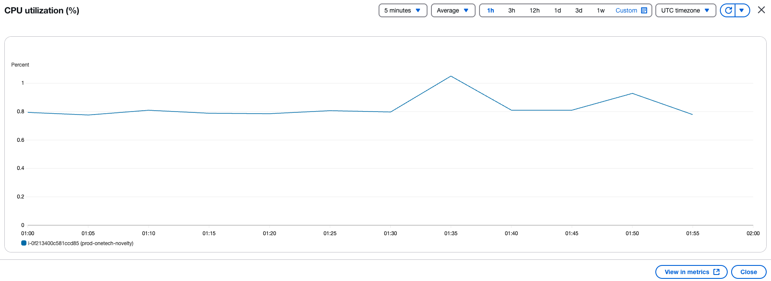

 | 2. ドメイン
 |  |  |  | 毎月
 |  |  |  | ＃ |  | ドメイン名 |  |  |  |  |  |  | 有効期限 |  |  | 確認日 |  |  |  |  | 確認者 |  |  |  | 備考
 |  |  |  | 3月 |  | https://novelty-box.com/

 | 3. 証明書
 |  |  |  | 毎月
 |  |  |  | ＃ |  | 証明書 |  |  |  |  |  |  | 有効期限 |  |  | 確認日 |  |  |  |  | 確認者 |  |  |  | 備考
 |  |  |  | 3月 |  | https://novelty-box.com/

 | 4. サーバー状況
 |  |  |  | 毎月
 |  |  |  | CMS |  |  |  |  |  |  |  |  |  |  |  |  |  | ※CPU＞70%、メモリ＞８０％：アップグレード必須
 |  |  |  | ＃ | ベンダー |  | タイプ |  |  | サーバー名 |  |  | IPV4 |  |  |  |  | ストレージ |  |  |  | バックアップ日 |  | 確認日 |  |  |  |  | 確認者 |  |  | 備考
 |  |  |  | 3月 | aws |  | m5a.large |  |  | prod-onetech-novelty |  |  | 3.114.230.19 |  |  |  |  | 25% |  |  |  | 2025-06-09 |  | 2025-06-09 |  |  |  |  | Dinh

 |  |  |  | サーバーバックアップパス
 |  |  |  | 毎週・毎月
 |  |  |  | CMS
 |  |  |  | ＃ | ベンダー |  | タイプ |  |  | サーバー名 |  |  | ファイル名 |  |  |  |  |  |  |  |  | 状況 | 確認日 |  |  |  |  | 確認者
 |  |  |  | 1 | aws |  | EC2 |  |  | web server |  |  | EC2 auto backup web server within 7 days |  |  |  |  |  |  |  |  | 正常 | 2025-06-09 |  |  |  |  | Dinh

 | 5.不要ファイル削除
 |  |  |  | 毎週・毎月
 |  |  |  | ＃ | ベンダー |  | タイプ |  |  | サーバー名 |  |  | ファイルタイプ |  |  |  | ファイル名 |  |  |  |  |  |  |  |  |  |  |  |  | 実施日 |  |  | 実施者

 | 6.費用
 |  |  |  | 毎月
 |  |  |  | ＃ | ベンダー |  | タイプ |  |  | サーバー名・サービス名 |  |  | 金額 | 確認日 |  |  |  |  | 確認者
 |  |  |  | 3月 | AWS |  | t2.small |  |  | Web Server
 |  |  |  |  | AWS |  | m5a.large |  |  | Web Server
 |  |  |  |  | AWS |  | SSD |  |  | All Service
 |  |  |  |  | AWS |  | IP |  |  | All service
 |  |  |  |  | AWS |  | Route 53 |  |  | All service
 |  |  |  |  | AWS |  | SES |  |  | All service
 |  |  |  |  | AWS |  | SQS |  |  | All service
 |  |  |  |  | AWS |  | Data tranfer |  |  | All service
 |  |  |  |  | AWS |  | WAF |  |  | All service
 |  |  |  |  | AWS |  | Simple storage (S3) |  |  | All service
 |  |  |  |  | AWS |  | Other |  |  | All service
 |  |  |  |  | AWS |  | Tax |  |  | All service

 | 7.ソフトウェア

 |  |  |  | ＃ | サーバー名 |  |  |  | ソフトウェア名 |  |  |  | 確認日 |  | 確認者 |  |  |  | 備考
 |  |  |  | 1 | QC/Production |  |  |  | Centos 7 |  |  |  | 2025-06-09 |  | Dinh |  |  |  | -
 |  |  |  | 2 | QC/Production |  |  |  | Nginx 1.18.0 |  |  |  | 2025-06-09 |  | Dinh |  |  |  | -
 |  |  |  | 3 | QC/Production |  |  |  | Mysql 8.0.38 |  |  |  | 2025-06-09 |  | Dinh |  |  |  | -
 |  |  |  | 4 | QC/Production |  |  |  | PHP 8.1 |  |  |  | 2025-06-09 |  | Dinh |  |  |  | -
 |  |  |  | 5 | QC/Production |  |  |  | Laravel |  |  |  | 2025-06-09 |  | Dinh |  |  |  | -

 | 8.ライセンス

 |  |  |  | ＃ | サーバー名 |  |  |  | ライセンス |  |  |  | 有効期限 |  | 確認日 |  |  |  |  | 確認者 |  |  | 備考
 |  |  |  | 1 | - |  |  |  | - |  |  |  | - |  | - |  |  |  | -
 |  |  |  | 2 | - |  |  |  | - |  |  |  | - |  | - |  |  |  | -

 | 9.アカウント

5.保守体制
保守体制

統括責任者
Thao
OneTech Asia |  |  |  | OneTechnology Japan | 顧客

確認・サポート

保守 責任者
Dinh
システム
担当者
通訳者
Thao

コミュニケーションサポート

保守機能
顧客サポート
和田
監視機能
開発チーム
・開発者
・テスター
Dinh
サーバー
担当者
Su

No | 会社 | 役割 | メール |  | 仕事内容
1 | OneTech Asia | 保守 責任者 Maintenance manager | phucpt@onetech.vn |  | ・システム側の運用・保守の責任者になります。(Chịu trách nhiệm vận hành và maitain hệ thống) ・運用設計を作成する(Tạo thiết kế vận hành) ・定期報告書を作成し、更新する(Tạo và cập nhập báo cáo định kỳ) ・本番不具合の報告作成(Tạo report bug phát sinh trên product) ・タスク管理、工数の見積もり、納期管理、品質管理(Quản lý product's quality, quản lý ngày giao hàng, quản lý effort (báo giá), quản lý task) ・リリース手順書作成 (Tạo quy trình release)
2 | OneTech Asia | 通訳者 Translator | datth@onetech.vn |  | ・顧客と直接やり取り (Giao tiếp trực tiếp với khách hàng) ・進捗報告 (Báo cáo tiến độ) ・日本語・ベトナム語の資料・メール・チャットの翻訳(Dịch tài liệu / email / chat sang Nhật~Việt và ngược lại)
3 | OneTech Asia | サーバ担当者 Server manager | sunv@onetech.vn |  | ・システム監視設定（監視設定、バックアップ）(Cài đặt giám sát hệ thống (cài đặt giám sát, backup)) ・自動メール通知の内容を確認、問題があったら、関係者に報告する(Kiểm tra nội dung của email tự động và nếu có vấn đề, báo cáo cho người có liên quan) ・定期チェック（毎週、毎月）(Kiểm tra định kỳ)(hàng tuần, hàn tháng)) ・定期報告書の更新（サーバ状況など）(Cập nhập báo cáo định kỳ thường xuyên(Vd như tình trạng server) ・サーバ側の問題の対応(Đối ứng các vấn đề phía server)
4 | OneTech Asia | 開発チーム Dev team | alert@onetech.vn |  | ・保守機能を開発 (Phát triền chức năng maintain) ・お問い合わせ調査(Khảo sát contact form) ・システムの仕様書・基本設計書を更新する(Cập nhập system specifications/basic design documents) ・コーディングレビュー(Review code) ・テストを実施（開発環境、テスト環境、ステージング環境）(Tiến hành test(Trên môi trường dev,test, staging,)) ・本番リリース(Release product) ・本番リリース後、本番でテストする(Sau khi release check lại trên product)
5 | OneTech Asia | 統括責任者 General manager | thaonl@onetech.vn |  | ・資料のレビュー・承認(Review và phê duyệt tài liệu) ・開発チームのリソースを調整(Phân phối resource cho dev team) ・緊急対応時のサポート(Hộ trợ khi cần đối ứng khẩn cấp)
6 | OneTechnology Japan | 顧客サポート Customer support | wada@onetech.jp |  | ・コミュニケーションサポート ・毎月に運用保守報告書を顧客様に報告 ・お見積り関係を顧客様とやり取り
7 | 顧客 Client | システム 担当者 System manager | thamada@s-pri.co.jp |  | 本番のサービスの責任者になります。(Là người chịu trách nhiệm về dịch vụ của product) ・システム障害問題時に対応依頼をする(Gửi request đối ứng khi có vấn đề bug hệ thống) ・保守機能の指示書を作成する(Tạo hướng dẫn chức năng maintain) ・システムの仕様書・基本設計書を更新する(Cập nhập system specifications/basic design documents ・本番の手順書を確認する(Kiểm tra checklist release) ・本番リリースのスケジュールを承認する(Phê duyệt schedule release lên product) ・本番リリース後のテスト(Test sau khi release lên product)

エビデンス Evidence
■AWS Backup Web
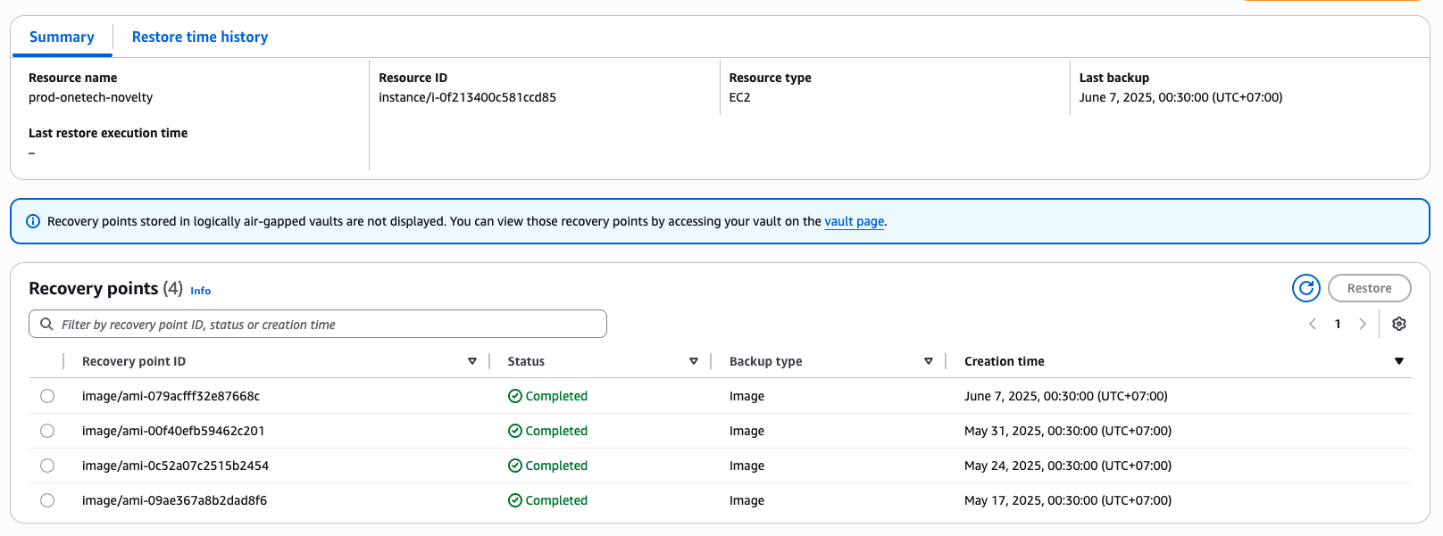

■AWS 費用 (AWS ColumnbusManのアカウントで他のサービスも含め)

■エビデンス
■CloudTrail
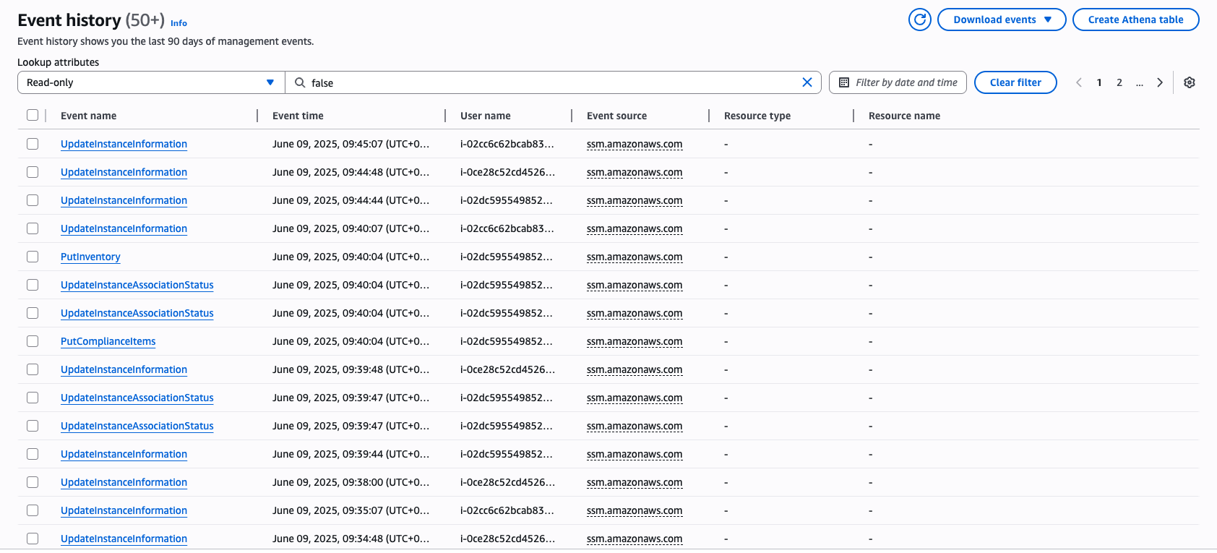

■AWS Cloudwatch
 | 未設定となっております。6月中に設定致します。

■Config

■GuardDuty

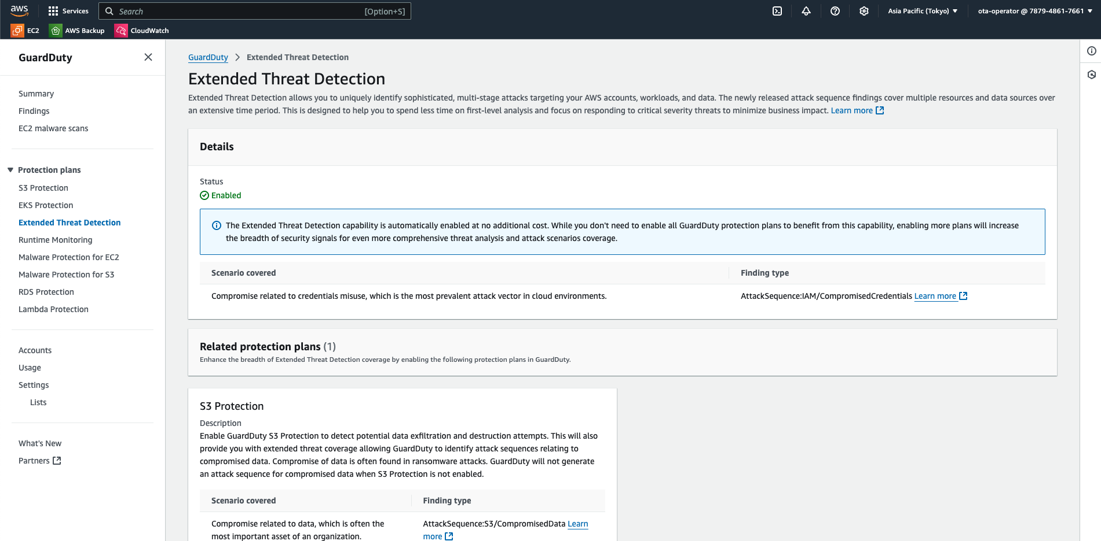

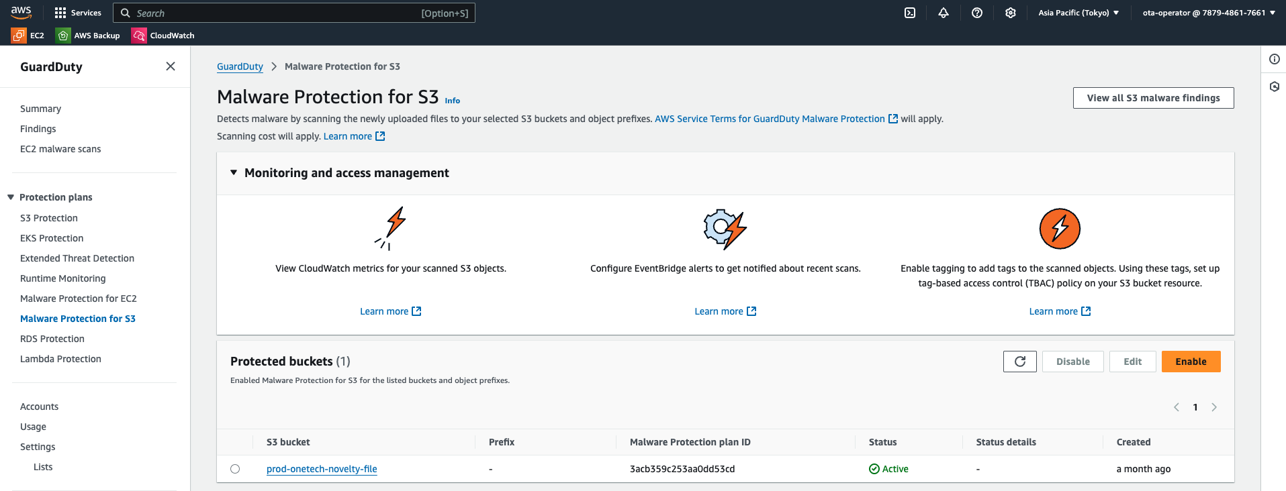

■WAF
